Hoja1
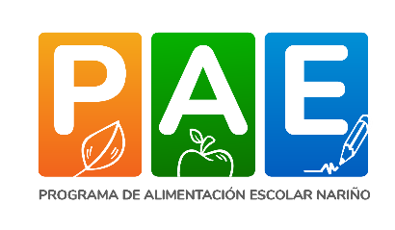
FORMATO "Compromiso de consumo de los alimentos entregados en el marco del Programa de Alimentación Escolar PAE"

Nosotros padres de familia, conocedores del Programa de Alimentación Escolar y los beneficios que él proporciona a los niños, niñas, jóvenes y adolescentes MANIFESTAMOS QUE nuestro(a) hijo(a) SI o NO continuará recibiendo el complemento alimentario de PAE entregado en el Establecimiento Educativo y nos comprometemos a que nuestro(a) hijo(a) consumirá los alimentos entregados a él desde el Programa.
Nombre Establecimiento Educativo |  |  |  |  |  |  |  | Código DANE
Rector, Coordinador o Docente encargado de PAE |  |  |  |  |  |  |  | Fecha
No. | Datos del estudiante |  |  | Información del Padre de Familia o Tutor |  |  |  |  | Compromiso del Estudiante
 | No. Identificación | Nombres y Apellidos | Grado | Padre de Familia o Tutor | No. Identificación | En el año 2025 mi hijo recibirá PAE |  | Compromiso del Padre de Familia o tutor
 |  |  |  |  |  | SI | NO | (Firma) | (Firma)
1
2
3
4
5
6
7
8
9
10
11
12
13
14
15
16
17
18
19
20
21
22
23
24
25
26
27
28
29
30

CANTIDAD DE ESTUDIANTES QUE RECIBIRAN PAE EN 2025 |  |  |  |  |  | Firma Rector, Coordinador o Docente encargado de PAE
CANTIDAD DE ESTUDIANTES QUE NO RECIBIRAN PAE EN 2025 |  |  |  |  |  | Nombre:

 |  | NOTA: Se solicita diligenciar en su totalidad los campos suministrados en la planilla.

